Sheet1
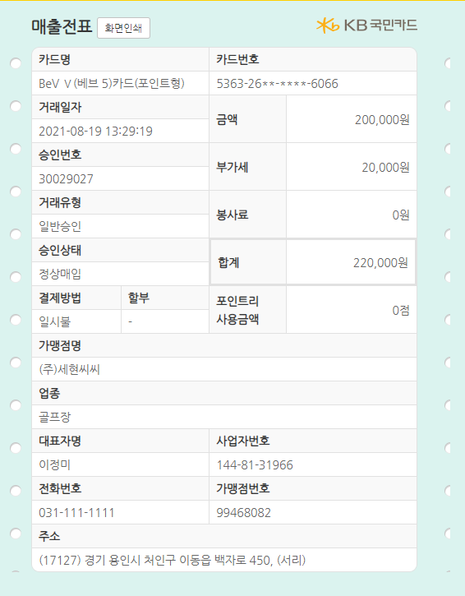
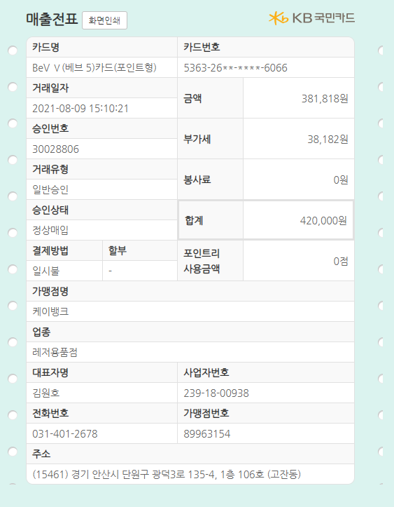
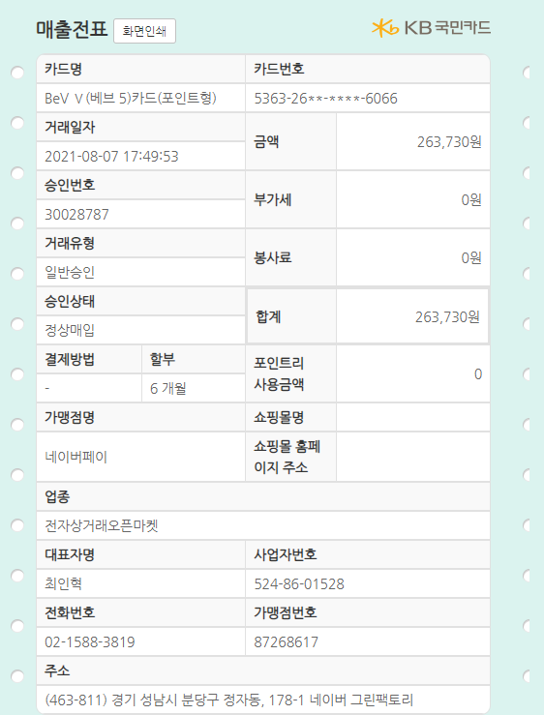
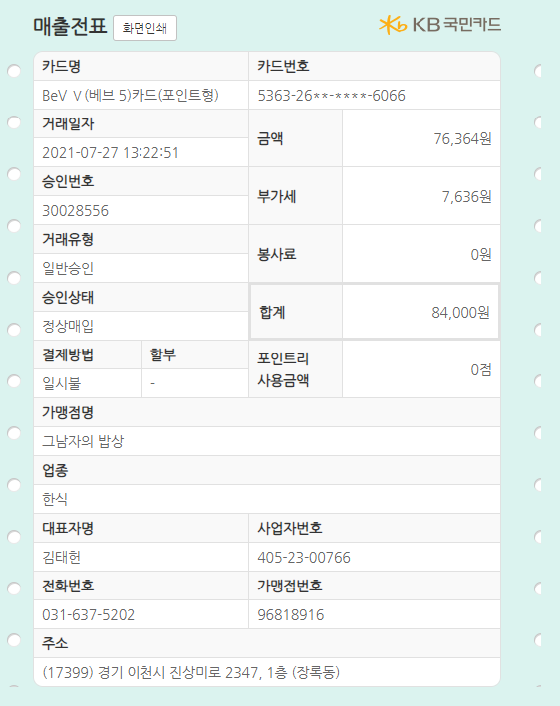
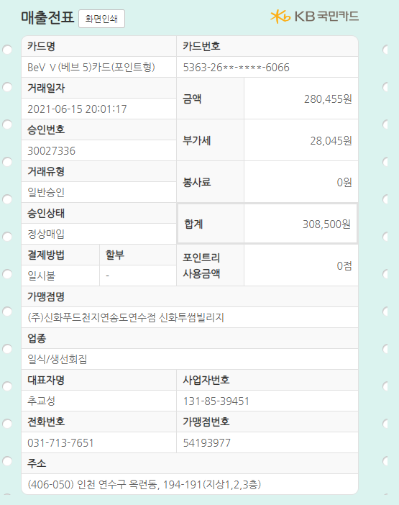
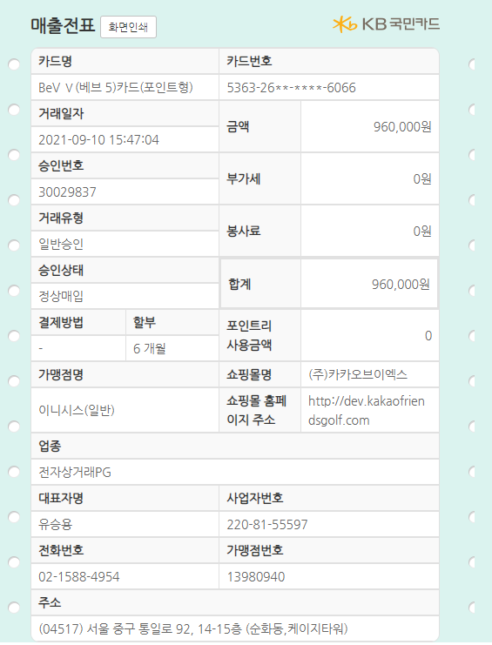
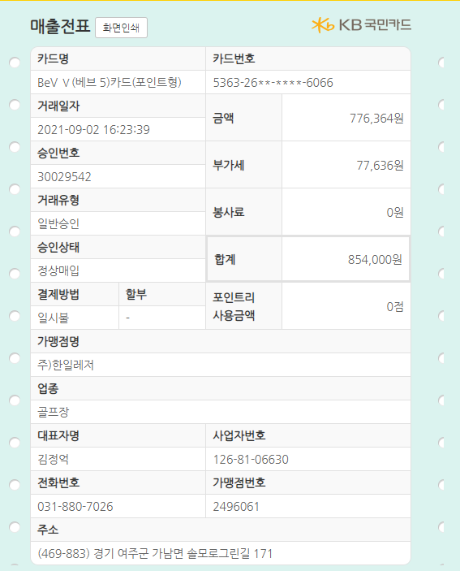
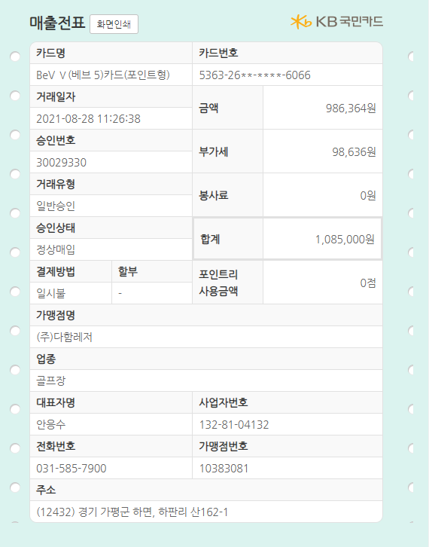
No | 일자 | 내용 | 고객 | 금액
1 | 2021.09.10 | 라운딩 선결제 | 김민기과장 | 960,000
2 | 2021.09.02 | 라운딩 | 김종구상무 | 854,000
3 | 2021.08.28 | 라운딩 | 임민호부장 | 1,085,000
4 | 2021.08.19 | 라운딩 | 산업기술대 | 220,000
5 | 2021.08.09 | 골프클럽 | 웨지 | 420,000
6 | 2021.08.07 | 골프용품 | 거리측정기 | 263,730
7 | 2021.07.27 | 고객사 식사 | ㈜두레 | 84,000
8 | 2021.06.15 | 고객사 식사 | 이만석위원 | 308,500
계 |  |  |  | 4,195,230

